Sheet1
概述

 | 关卡内场景切换，主要是为了丰富关卡的可玩性，以及综合考虑优化问题。
 | 实现在同一个关卡中，可以切换多个不同的场景，达成做一个大关卡的目的。

 | 具体实现方法为策划在关卡表中，配置一系列的关卡配置和对应的场景，在关卡事件中设置场景的切换。

关卡内切换场景

 | 关卡内切换场景是一个事件，策划可在ROOM表中配置一系列对应的子关卡，比如 1_1_1,chengshi;1_1_2,chengshi001 分别代表关卡的配置和关卡对应的场景

 | 策划设置关卡切换事件时，可供选择已配置好的配置名，用下拉列表方式展示。

 | 当玩家进入了给定区域，要进行切换时，旧场景的未死亡的怪物和场景破坏物、宝箱等，保留并复位，玩家再次回到这个场景，按照原先记录的血量和状态在原地再出生。

 | 关卡内场景切换时，玩家的血量和状态也是继承到下一个场景。

 | 在要进行场景切换的边缘，策划会控制镜头不跟随，行进到场景边缘触发场景切换。

 |  | 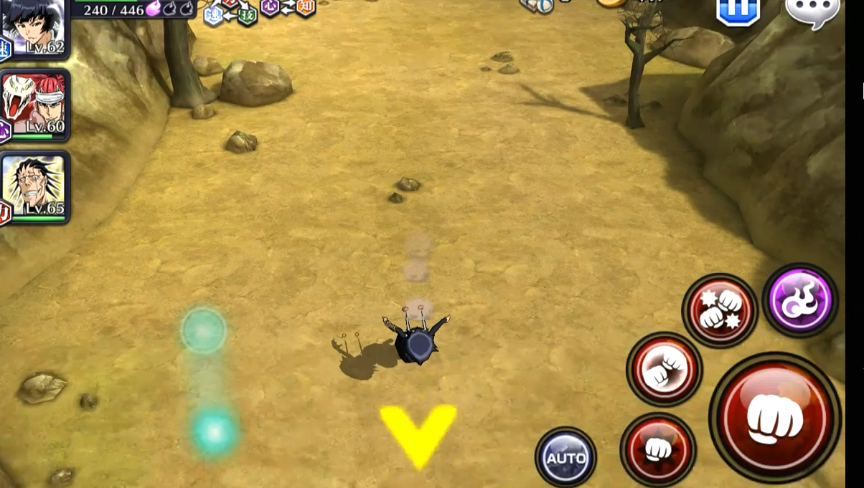

关卡内切换场景表现

 | 场景切换时，整个画面淡出，随后进入加载界面，加载界面时显示加载进度和随机出现的tips，背景的加载图片可以设置，加载完成后画面再淡入。

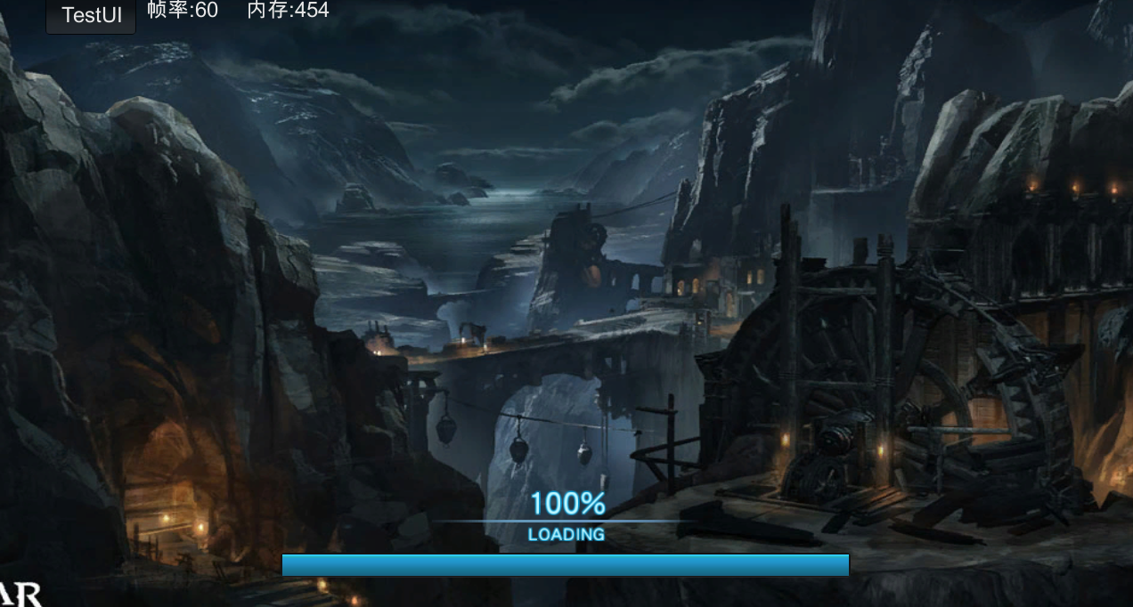

随机出现的游戏TIPS图片，或者文字说明的操作小技巧

 | 关卡加载的tips图片和技巧说明的配置方法，待补

